SAT-OMC-MTN-04
▣ Σενάριο SAT-OMC-MTN-04: Διαμόρφωση

ΠΡΟΣΩΠΙΚΟ/ ΟΔΗΓΟΣ
View Settings Menu
Configuration Variables and Parameters
Touch [Set] button
Tapping Staff Card or Input PIN
Select configuration
ΚΕΟ
Validate pin or card
Display items current value or status
▶ Περιγραφή και Ροή
Περιγραφή |  | Η λειτουργία αυτή επιτρέπει στο προσωπικό (ή στον οδηγό) να αλλάξει τις μεταβλητές περιβάλλοντςο και της λειτουργικές παραμέτρους
Ροή εργασιών

▶ Προετοιμασία
Προετοιμασία |  | ΠΡΟΣΩΠΙΚΟ 1 AΝΑ ΜΟΝΑΔΑ, ΕΕΚ 1 AΝΑ ΜΟΝΑΔΑ

▶ Δεδομένα
Αρ. | Αντικείμενο | 1 | 2 | 3 | 4 | 5
1 | N/A

001
Test Case -SAT-OMC-MTN-04-001 : Configuration of Environmental items

1. Test Scenario
Test date |  | 1st |  | Tester |  | 1st
 |  | 2nd |  |  |  | 2nd
 |  | 3rd |  |  |  | 3rd

Login
Vıew Settings Menu
Select Configuration
Configuration Varables and Parameters
Description |  | Configuration of Environmental items |  |  |  |  | Written by |  | Süleyman Kabadayı
Flow

NO | Task | Test data | Expected result | Person in charge | Result |  | Pass/Fail |  |  | Remark
 |  |  |  |  |  |  | 1st | 2nd | 3rd
1 | [Login] 1. Touch [Set] Button 1. Taps with staff card or input PIN | Test Data : A | Success to Login | KIM J.E. | 1st |  |  |  |  | Test Data:C
 |  |  |  |  | 2nd
 |  |  |  |  | 3rd
2 | 1.Select Configuration |  | Display the Configuration screen | KIM J.E. | 1st |  |  |  |  | Test Data:D
 |  |  |  |  | 2nd
 |  |  |  |  | 3rd
3 | [Configuration Variables and Parameters] 1. Configure variables/parameters | Test Data : B | Display the items as changing of control value | KIM J.E. | 1st |  |  |  |  | Test Date: E
 |  |  |  |  | 2nd
 |  |  |  |  | 3rd

NO | Item
A | Tapping Staff Card or input PIN | Default PIN : "2580" for testing
B | Configure the items
C | 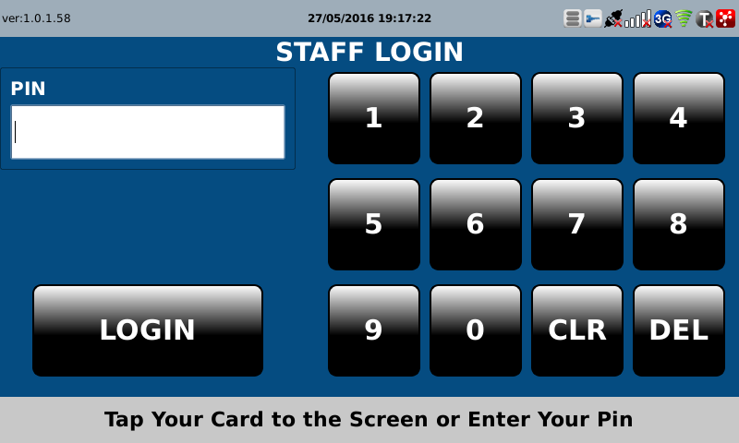 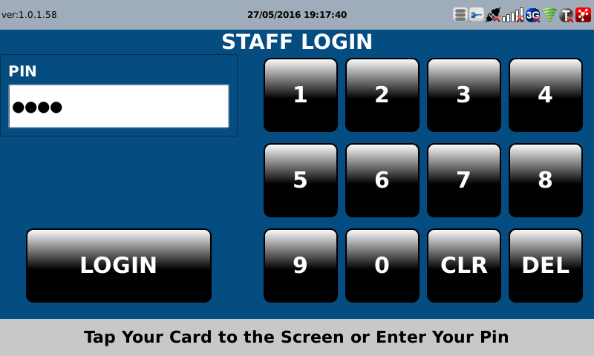
D | 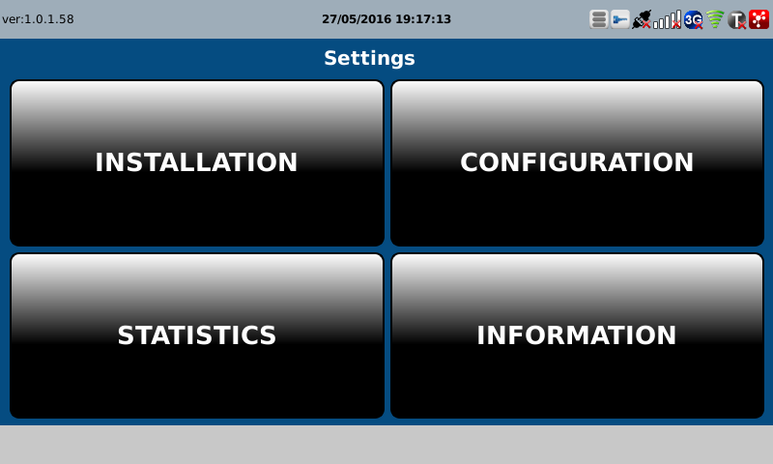
E | 